REQUEST_TABLE
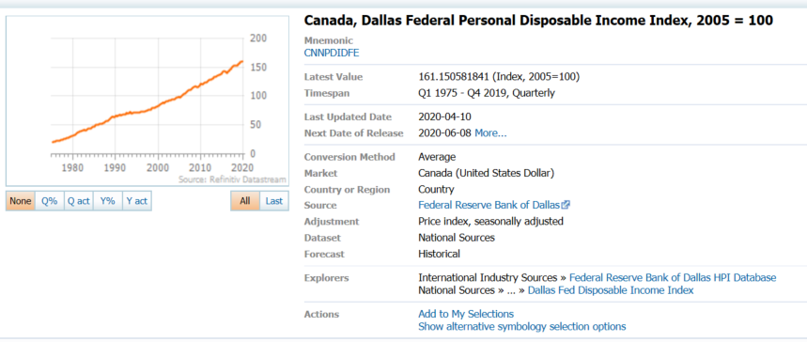
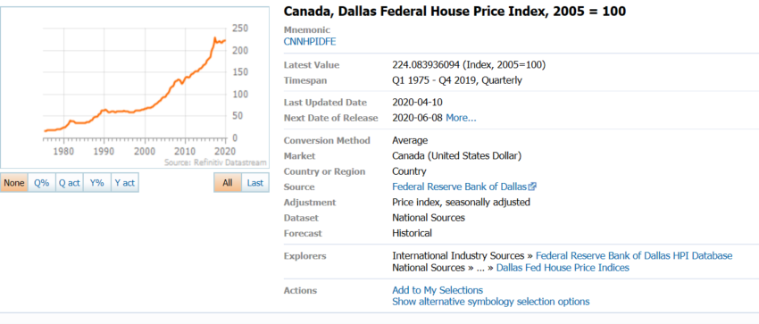
3.0.26.10

 |  |  |  |  |  |  |  |  |  | Last Refreshed: | 2020-06-01
 | Update | Request Type | Format | Series Lookup | Datatype/Expressions | Start Date | End Date | Freq |  | Status | Description |  |  | Statistics |  |  |  | Sequencing
 |  |  |  |  |  |  |  |  |  |  |  | Rows | Cols | Total | Started | Finished | Duration
 | YES | TS | RCM | CNNHPIDFE |  | 01/01/1975 |  | Quarterly | ='House Price Index'!$A$1 | OK |  | 183 | 2 | 366 | 11:42:31 | 11:42:33 | 0:00:02
 | YES | TS | RCM | CNNPDIDFE |  | 01/01/1975 |  | Quarterly | ='Disposable Income Index'!$A$1 | OK |  | 183 | 2 | 366 | 11:42:31 | 11:42:35 | 0:00:04

